包装方式
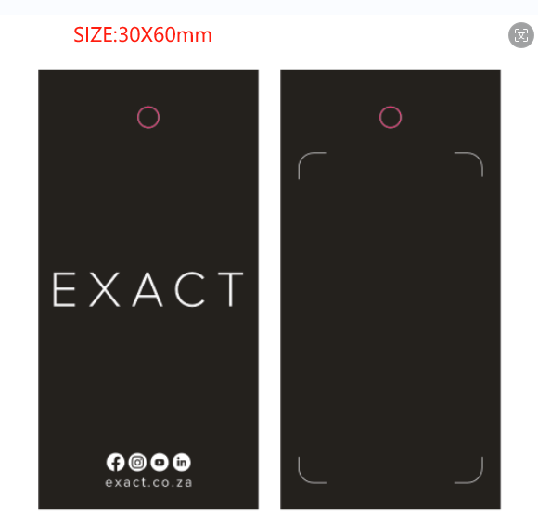
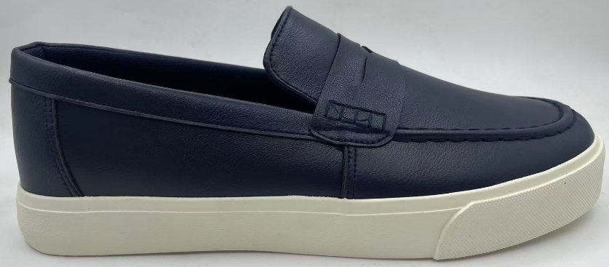
包装要求：
所有印刷的电子稿须发给我司确认后再安排印刷，否则一切后果由工厂承担
一：小包装
1. 挂牌挂在鞋子右脚外侧最高鞋眼处， 挂牌反面需要加贴一个条码贴。案例如图
正面
背面
 |  | 1.黑色挂牌工厂自己做； 2.背面防盗价格贴纸我司订好寄过去，工厂支付。 |  |  | 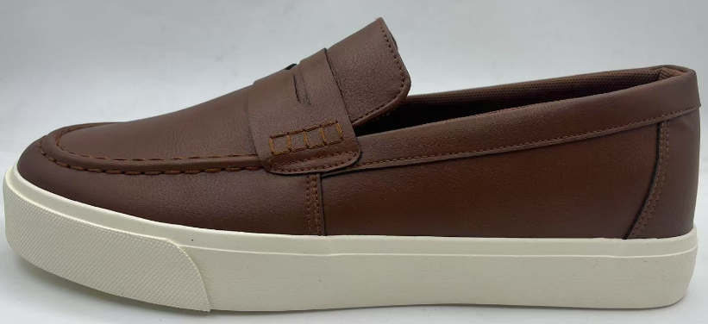
2. 为保持鞋型，每双鞋内都要塞好鞋头纸 保持鞋型。
3. 每双鞋子需要用黑色松紧带结双，结双绳工厂自行采购。
4. 每双鞋子需要放如下放挂钩在塑料袋内。挂钩上需要贴相应尺码的贴标，挂钩上的尺码朝外，挂钩的联系方式如下：方小姐 Mob: 86 18965581309；
或者按提供的挂钩自行采购；挂钩如下；尺码贴按此排版确认；
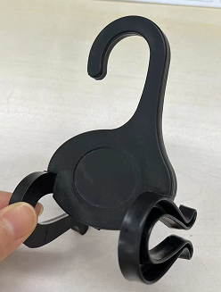
 |  |  |  | 贴纸挂钩需工厂自行采购。
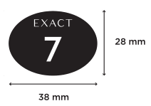

5. 每双鞋子塑料袋内需要贴一张防霉贴，由工厂自行采购
6. 每双鞋装入一个透明塑料袋，塑料袋需打一个孔，自粘封口，大小合适，且在塑料袋正面中间位置需清晰的印刷以下信息.
STYLE | COLOR | SIZE

此处印对应的客人货号 | 此处印对应的英文颜色描述 | 此处印对应的尺码

7. 鞋舌内里印字
每只鞋子鞋舌内里印字（不接受贴标的方式）印刷的规格为3*2.5cm ,直接做白底黑字热转印；内容如下
UPPER: PU
LINING: TEXTILE
OUTSOLE: RUBBER
WIPE WITH DAMP CLOTH
61259901
MADE IN CHINA
UPPER: PU
LINING: TEXTILE
OUTSOLE: RUBBER
WIPE WITH DAMP CLOTH
61259908
MADE IN CHINA

鞋舌标：蓝色 |  |  | 鞋舌标：棕色

二： 大包装
1 外箱规格 ：外箱尺寸不能大于 长690mm 宽500mm 高420mm ,重量不能超过18KG ,外箱内需加蛋格
2 外箱不能有任何的金属物并且需要符合ISO-3037或ASTM-D 2808-69或FEFCO No.8要求
3 外箱品质要求：
毛重10公斤或以下纸箱承重力不能低于4.9kN/m
毛重10.1-15公斤下纸箱承重力不能低于5.5kN/m
毛重15.1-18公斤下纸箱承载力不能低于7.4kN/m
4 外箱不用印刷： 每个外箱需要贴不干胶，正唛和侧唛各1面， 位置如下： 不干胶会单独发电子版，由工厂打印，尾箱需要多打印"ODD CASE"贴右上角，尾箱纸箱的四面都要贴"ODD CASE"，箱唛位置上下左右居中。
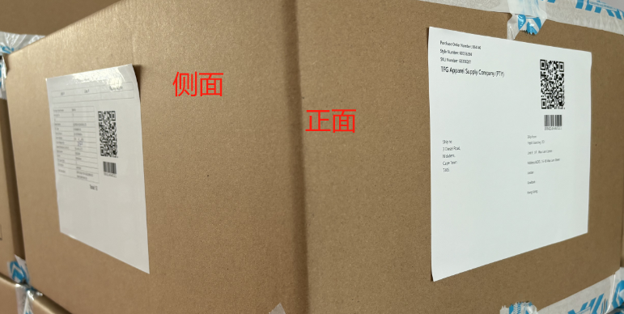

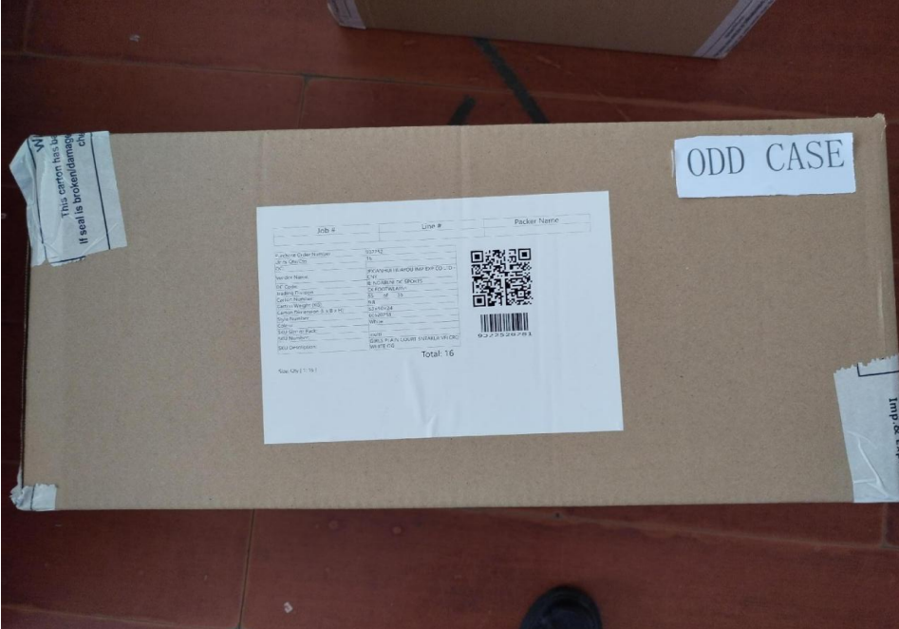

5 封箱胶带
封箱需要印有警告语和我司字样的专用胶带做H形状，胶带宽度为7.2cm, 封箱胶带是白底蓝字（289C蓝色）印刷 ， 内容如下：

 |  |  |  | 胶带警示语印字字体要统一，请先排电子稿确认后再做大货。

 |  |  |  | 胶带供应商电话 金小姐: 13819725669

